¿Cómo usar este archivo
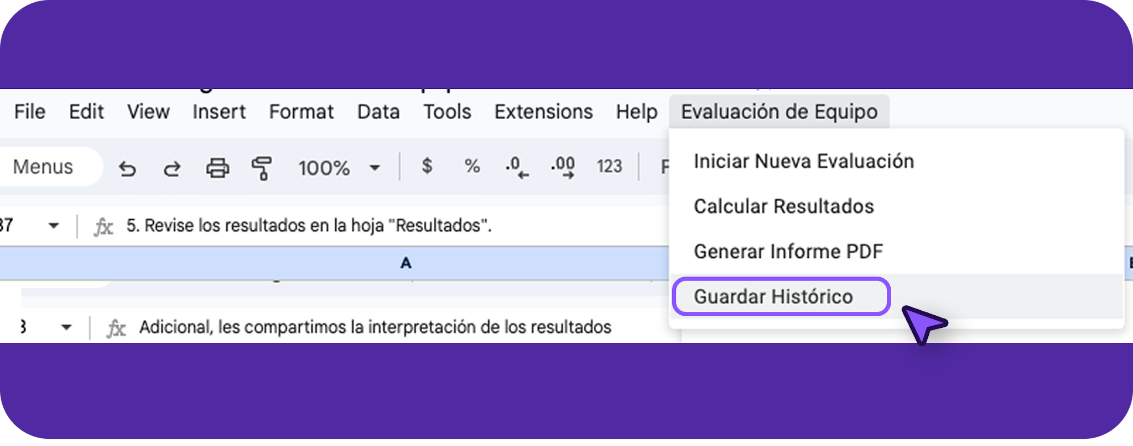
¡Hola! Esta plantilla tiene como objetivo ayudarte a realizar una Evaluación de equipos de Alto Rendimiento de forma exitosa.

IMPORTANTE: PARA USARLA DESCÁRGALA EN TU PC O DUPLÍCALA.

🔎 En este archivo encontrarás:
Un ejemplo de una evaluación para equipos de alto rendimiento en el cual te podrás basar y llevar la evaluación de acuerdo a las necesidades de tu empresa

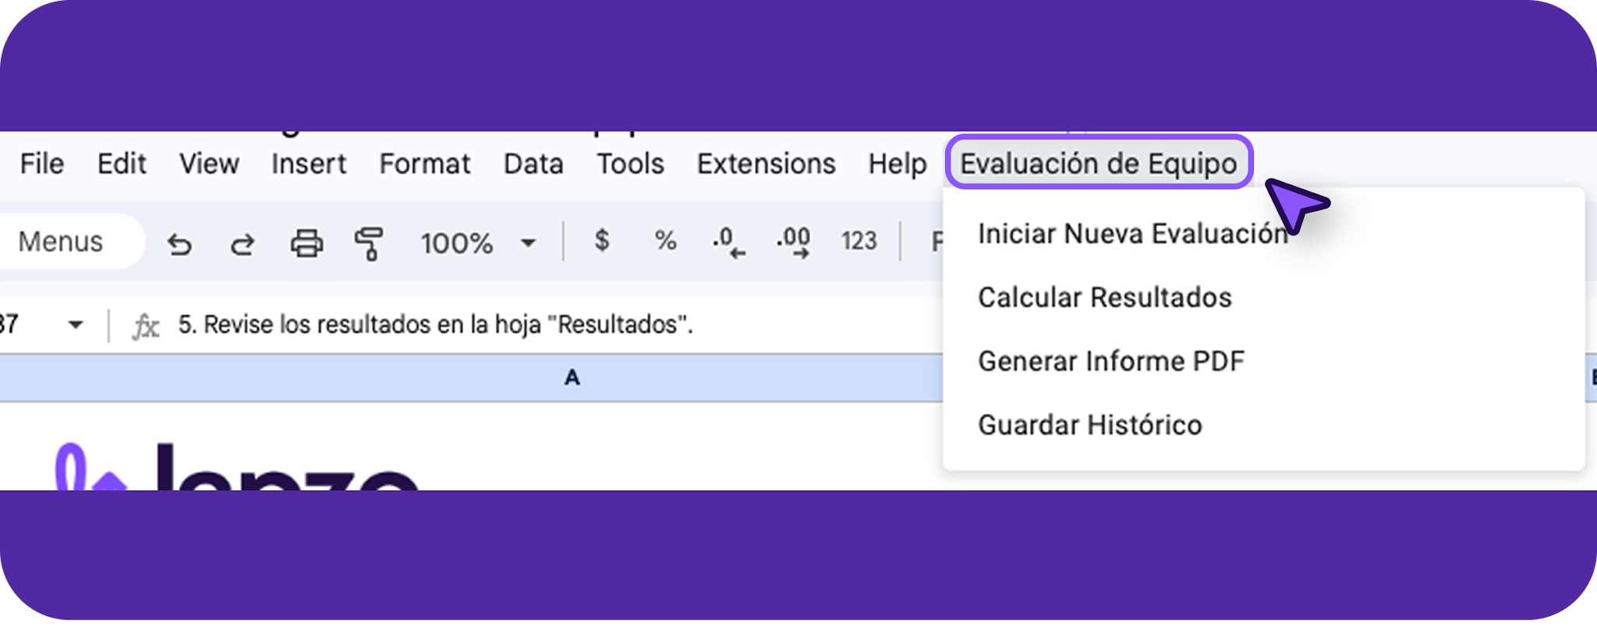
🔎 Recomendaciones:
1. Para comenzar una nueva evaluación, haga clic en el menú "Evaluación de Equipo" y seleccione "Iniciar Nueva Evaluación". | Adicional, les compartimos la interpretación de los resultados
 | Excepcional (4.5-5.0): Desempeño extraordinario en todos los niveles
 | Sobresaliente (4.0-4.4): Muy alto rendimiento con mínimas áreas de mejora
 | Muy Bueno (3.5-3.9): Rendimiento sólido con algunas oportunidades de mejora
 | Bueno (3.0-3.4): Desempeño adecuado pero con áreas claras para desarrollar
 | Aceptable (2.5-2.9): Rendimiento básico con importantes áreas de mejora
 | Necesita Mejorar (2.0-2.4): Rendimiento insuficiente que requiere intervención
 | Crítico (<2.0): Requiere intervención inmediata y plan de acción urgente

2. En la hoja "Evaluación", califique cada criterio con una puntuación del 1 al 5:
- 1 = Deficiente
- 2 = Por debajo del promedio
- 3 = Promedio
- 4 = Por encima del promedio
- 5 = Excelente
3. Añada comentarios específicos para cada criterio cuando sea necesario.
4. Una vez completada la evaluación, vaya al menú de "Evaluación de Equipo" y seleccione "Calcular Resultados".
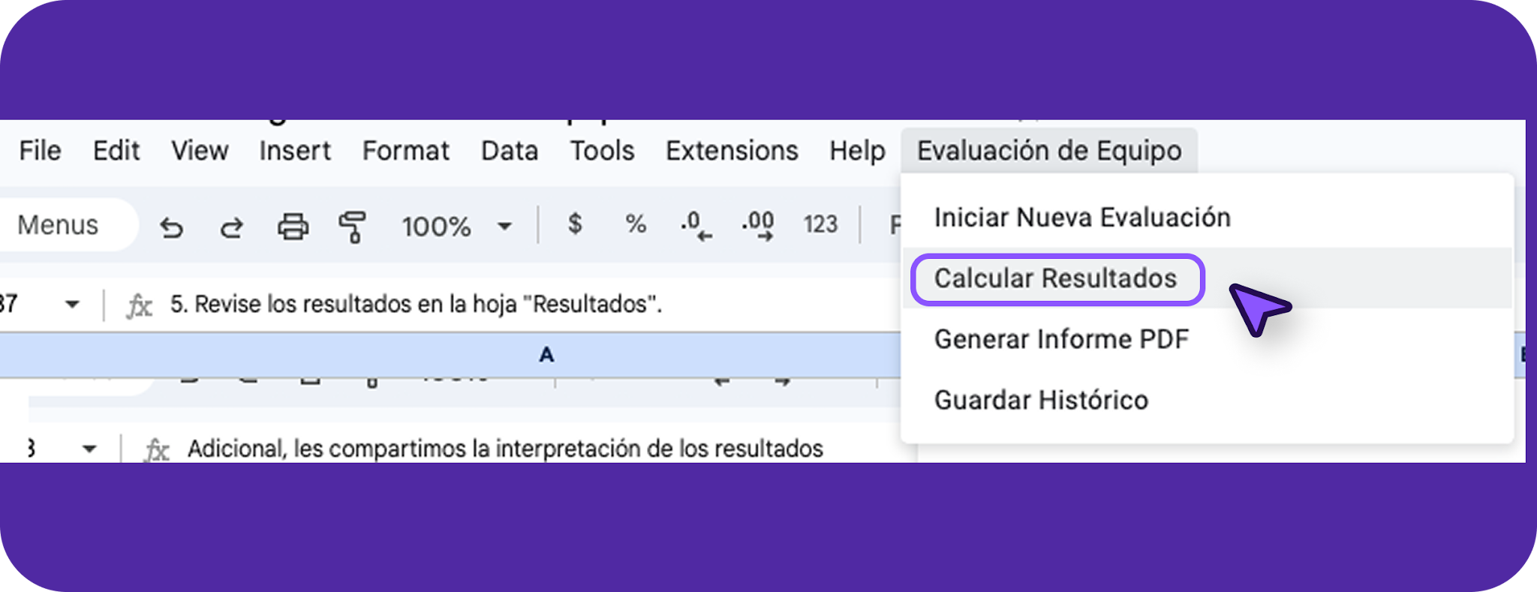

5. Revise los resultados en la hoja "Resultados".
6. Para generar un informe en PDF, seleccione "Generar Informe PDF" en el menú.
7. Para guardar los resultados en el histórico, seleccione "Guardar Histórico" en el menú.

Resultados
RESULTADOS DE EVALUACIÓN DEL EQUIPO

Categoría | Puntuación Promedio | Nivel de Desempeño
Comunicación | 5 | Excepcional
Colaboración | 5 | Excepcional
Liderazgo | 5 | Excepcional
Objetivos | 5 | Excepcional
Innovación | 5 | Excepcional
Desarrollo | 5 | Excepcional
Conflictos | 5 | Excepcional
Adaptabilidad | 5 | Excepcional

EVALUACIÓN GENERAL | 5 | Excepcional

Fecha de evaluación: 8/5/2025
Puntuación por Categoría
Puntuación por Categoría
Puntuación por Categoría

